圖表索引
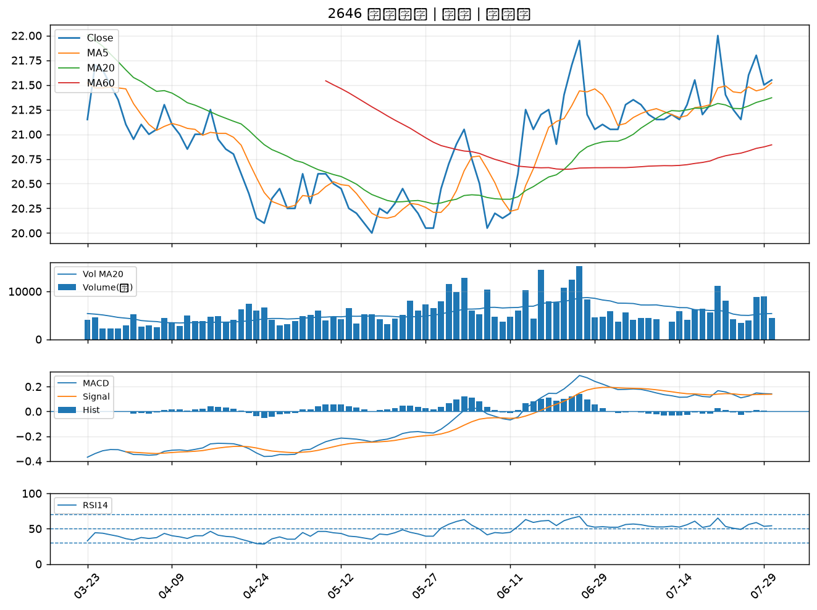
股票代號 | 股票名稱 | 市場 | 買進觀察分級 | 主力突破分數 | 圖表路徑
2892 | 第一金 | 上市 | A級 | 6 | output/charts/20260730/2892_第一金.png
1476 | 儒鴻 | 上市 | A級 | 6 | output/charts/20260730/1476_儒鴻.png
2884 | 玉山金 | 上市 | A級 | 5 | output/charts/20260730/2884_玉山金.png
2006 | 東和鋼鐵 | 上市 | A級 | 4 | output/charts/20260730/2006_東和鋼鐵.png
2867 | 三商壽 | 上市 | A級 | 3 | output/charts/20260730/2867_三商壽.png
2880 | 華南金 | 上市 | A級 | 3 | output/charts/20260730/2880_華南金.png
2886 | 兆豐金 | 上市 | B級 | 5 | output/charts/20260730/2886_兆豐金.png
2834 | 臺企銀 | 上市 | B級 | 3 | output/charts/20260730/2834_臺企銀.png
2801 | 彰銀 | 上市 | B級 | 3 | output/charts/20260730/2801_彰銀.png
1907 | 永豐餘 | 上市 | B級 | 3 | output/charts/20260730/1907_永豐餘.png
2540 | 愛山林 | 上市 | B級 | 2 | output/charts/20260730/2540_愛山林.png
1526 | 日馳 | 上市 | B級 | 2 | output/charts/20260730/1526_日馳.png
2027 | 大成鋼 | 上市 | B級 | 1 | output/charts/20260730/2027_大成鋼.png
2845 | 遠東銀 | 上市 | B級 | 1 | output/charts/20260730/2845_遠東銀.png
2903 | 遠百 | 上市 | B級 | 1 | output/charts/20260730/2903_遠百.png
2646 | 星宇航空 | 上市 | B級 | 1 | output/charts/20260730/2646_星宇航空.png

2892 第一金｜A級
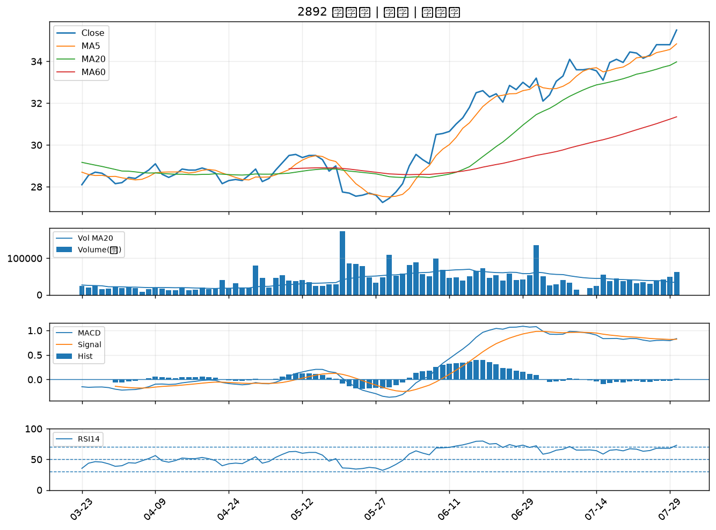

1476 儒鴻｜A級
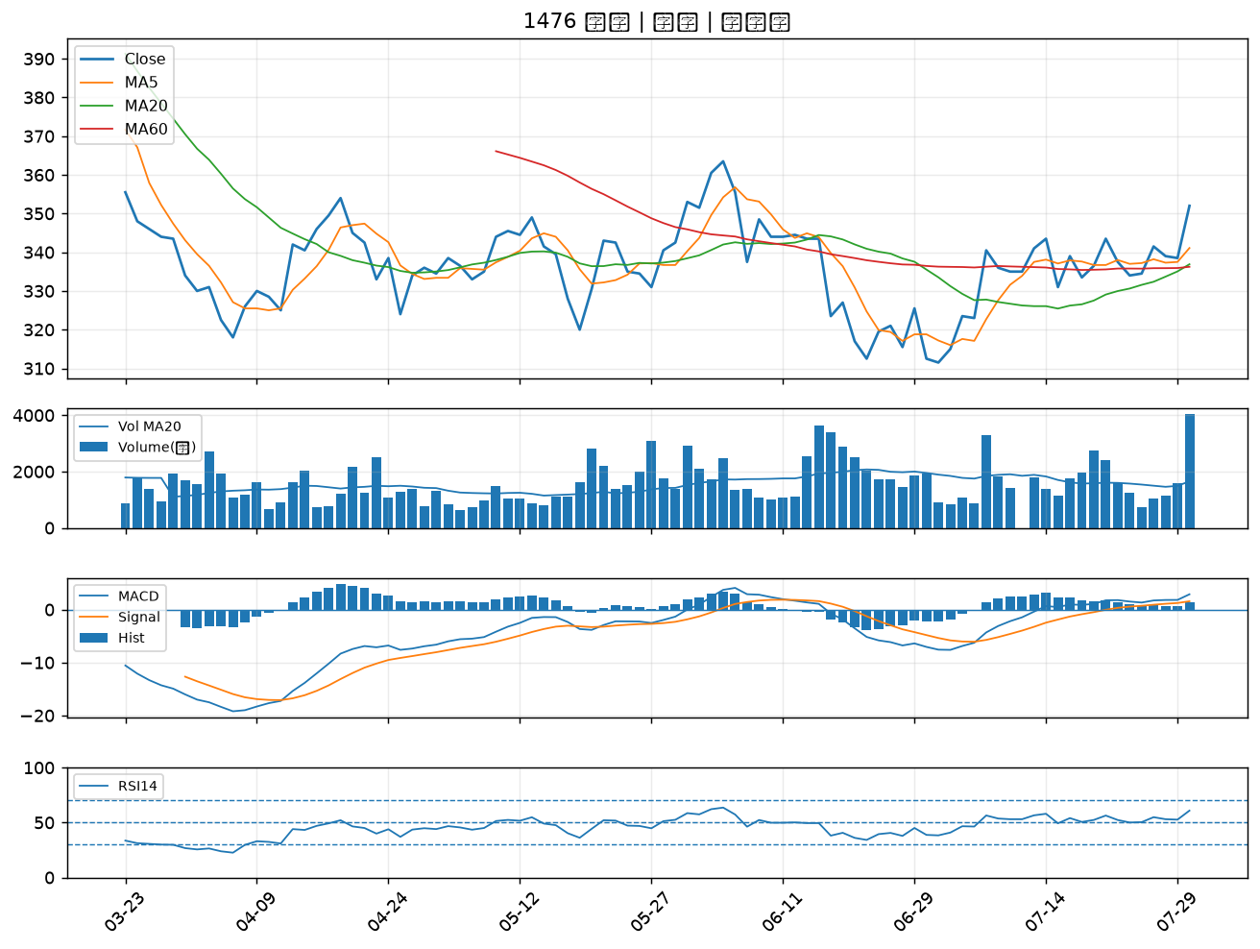

2884 玉山金｜A級
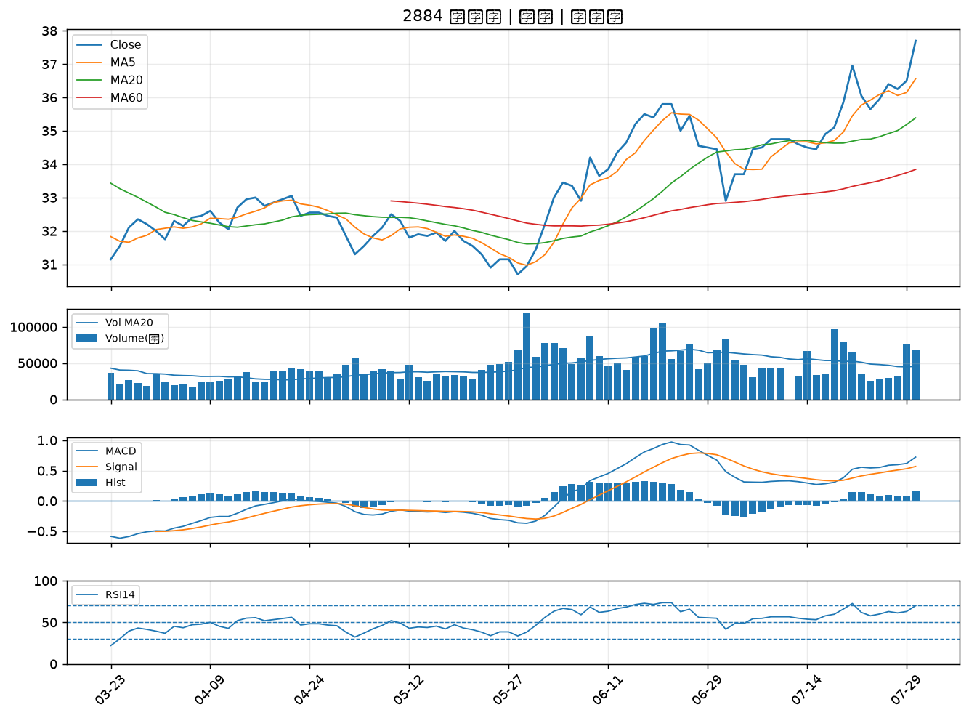

2006 東和鋼鐵｜A級
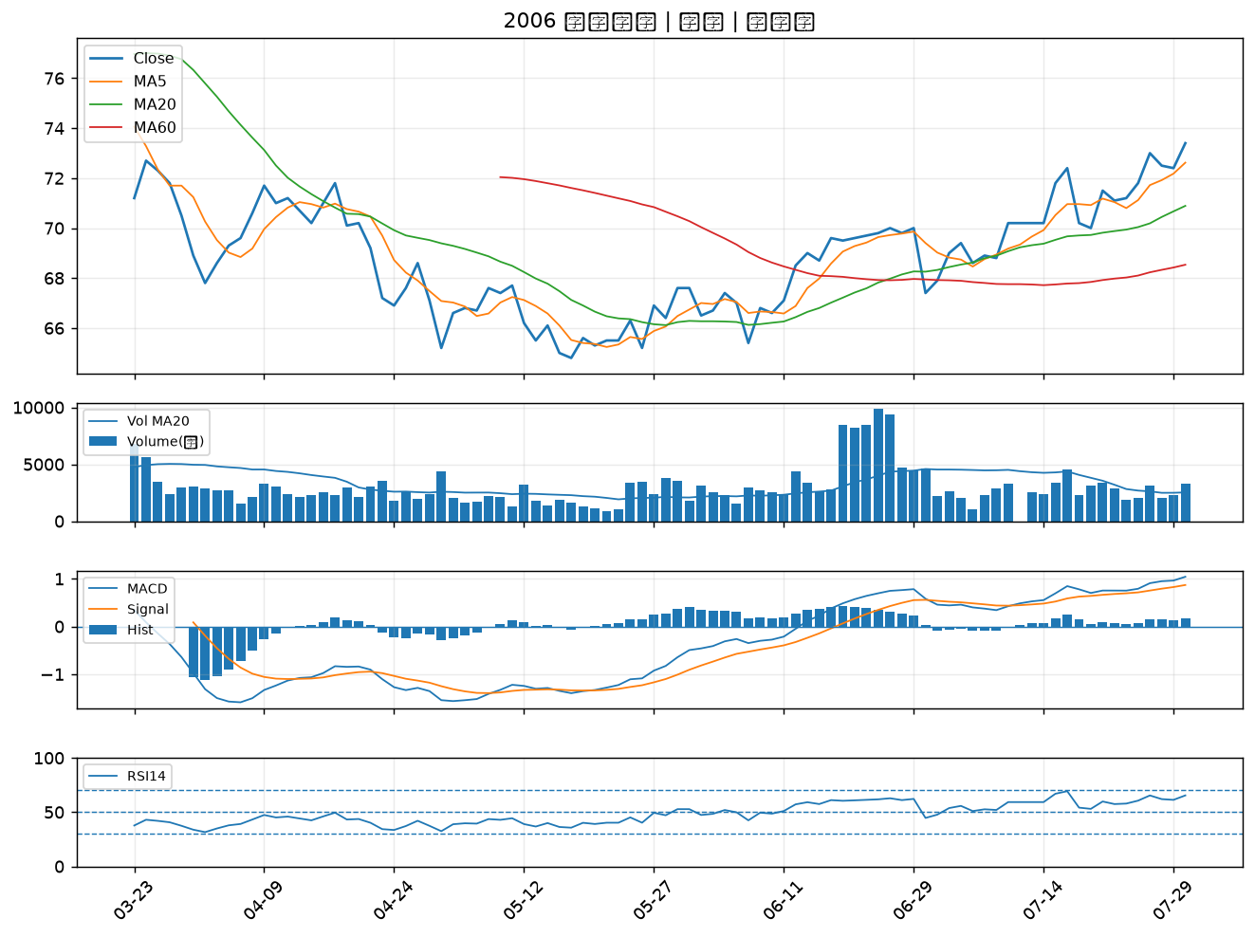

2867 三商壽｜A級
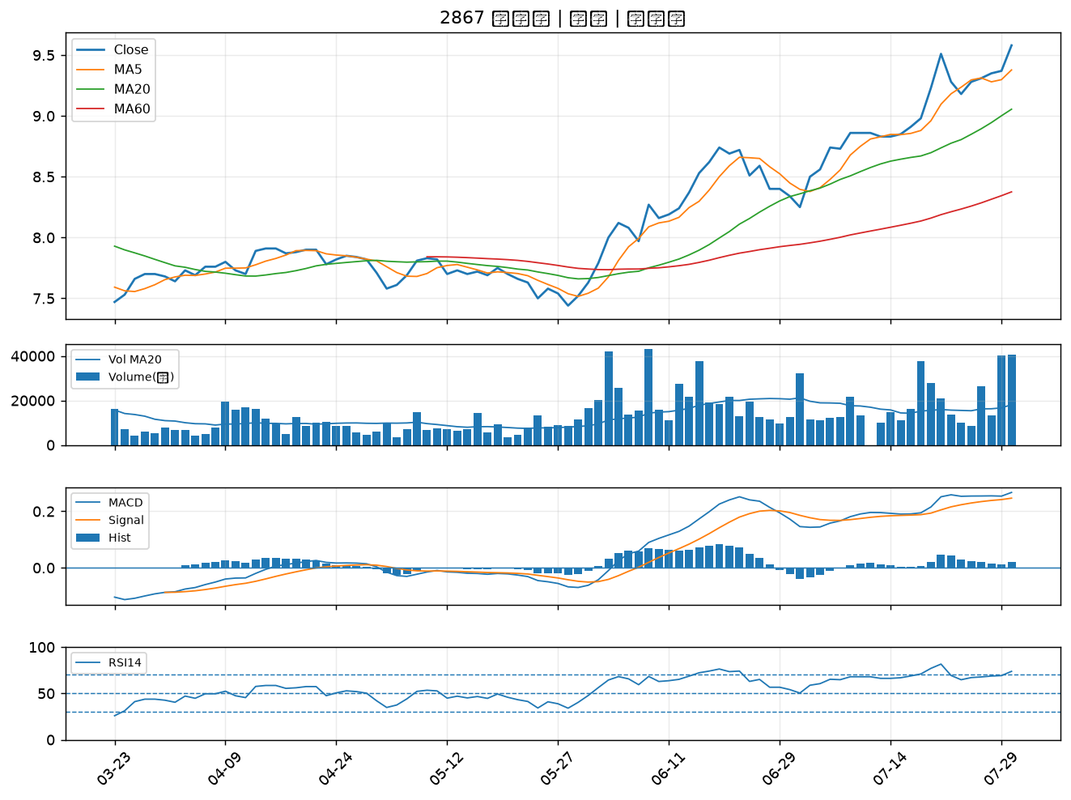

2880 華南金｜A級
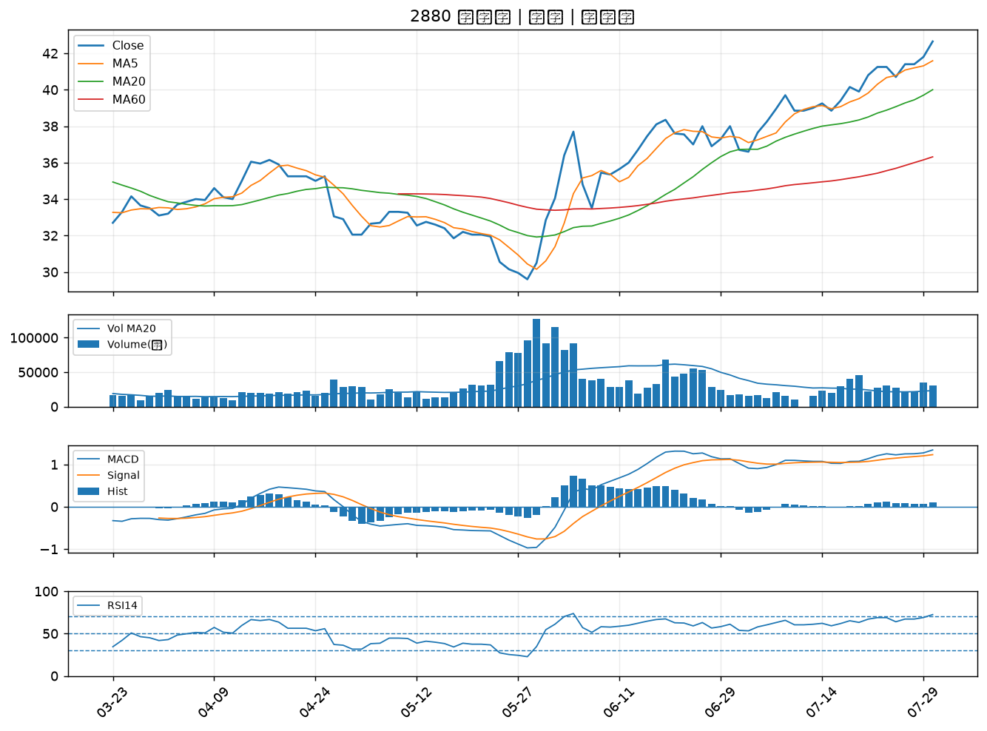

2886 兆豐金｜B級
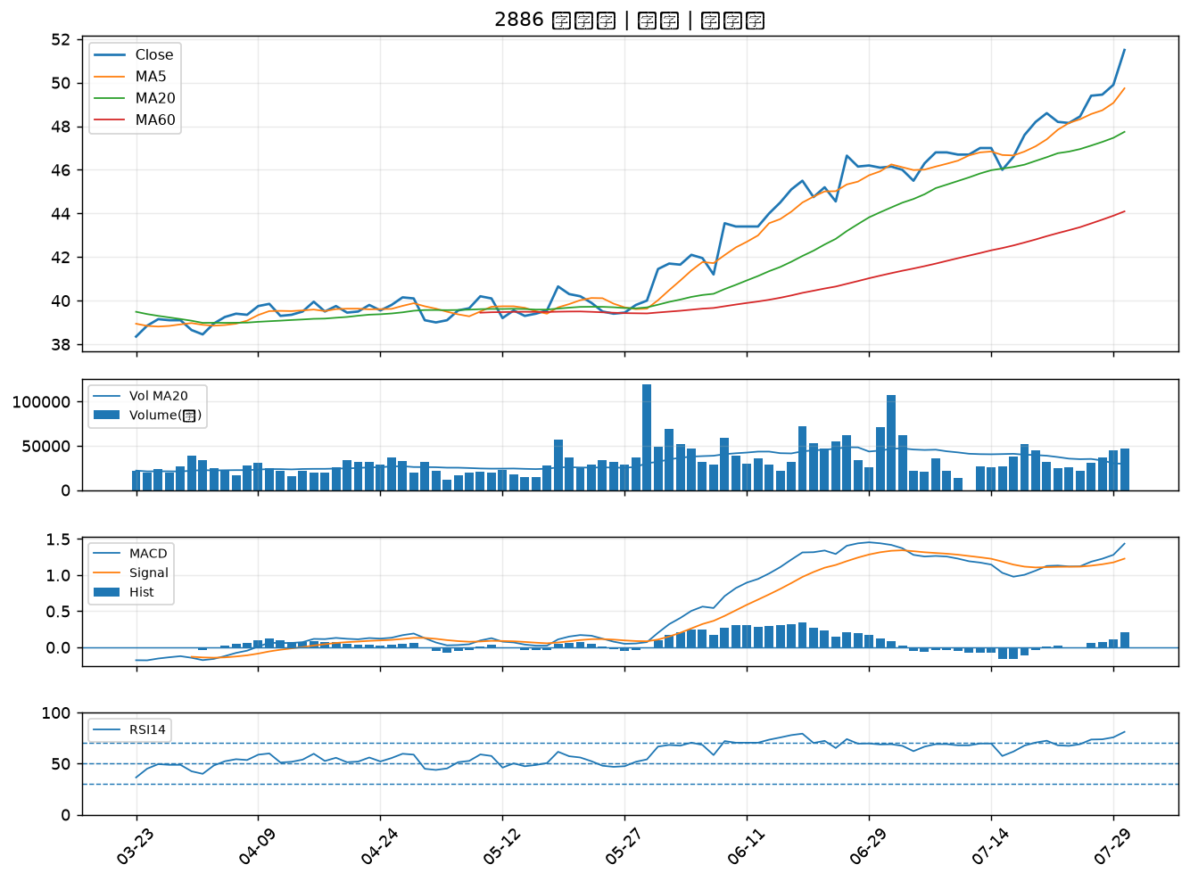

2834 臺企銀｜B級
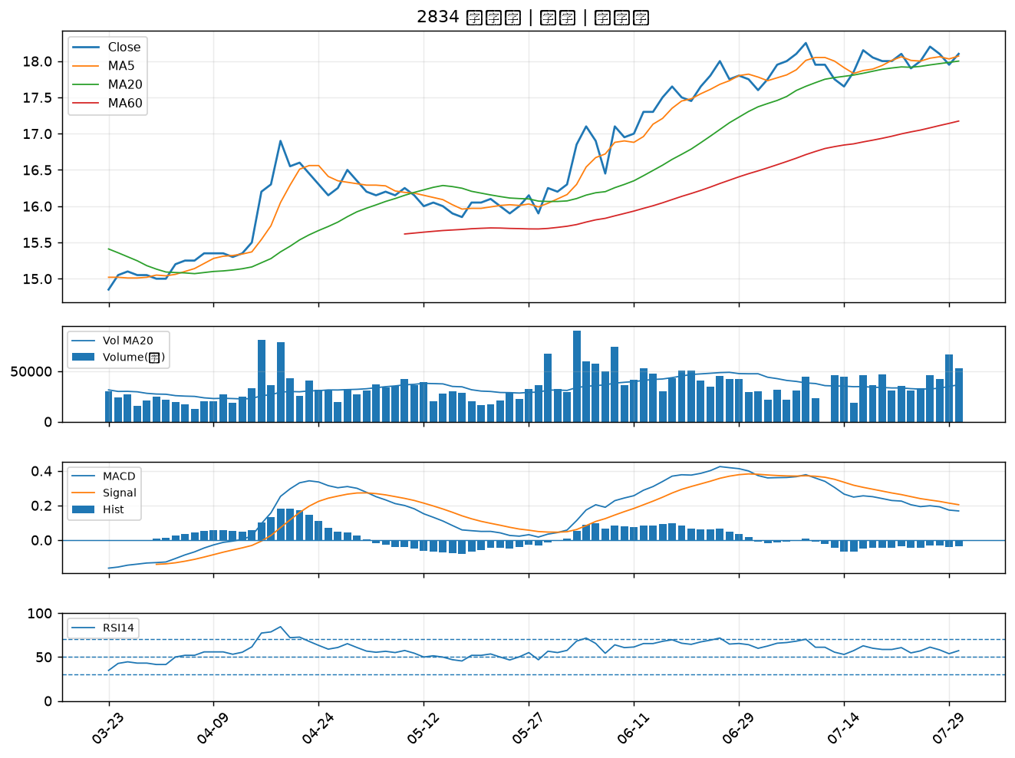

2801 彰銀｜B級
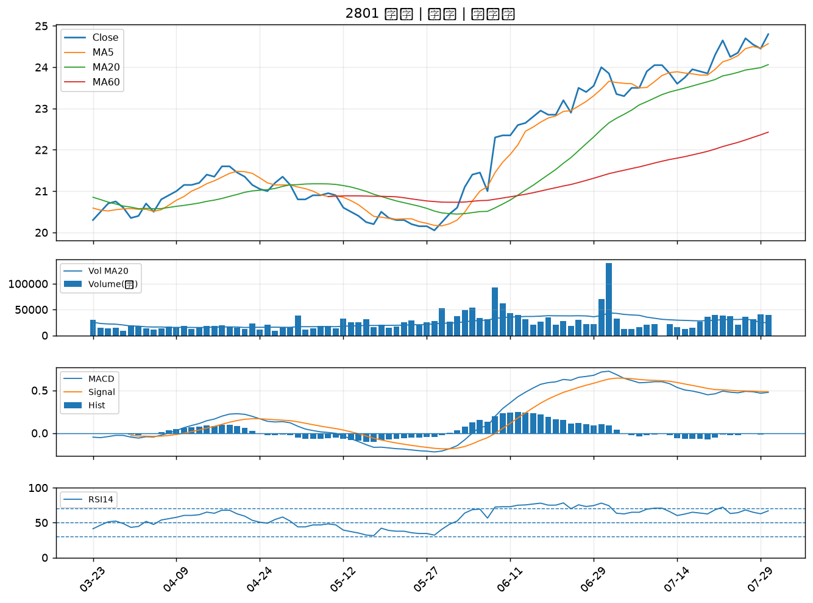

1907 永豐餘｜B級
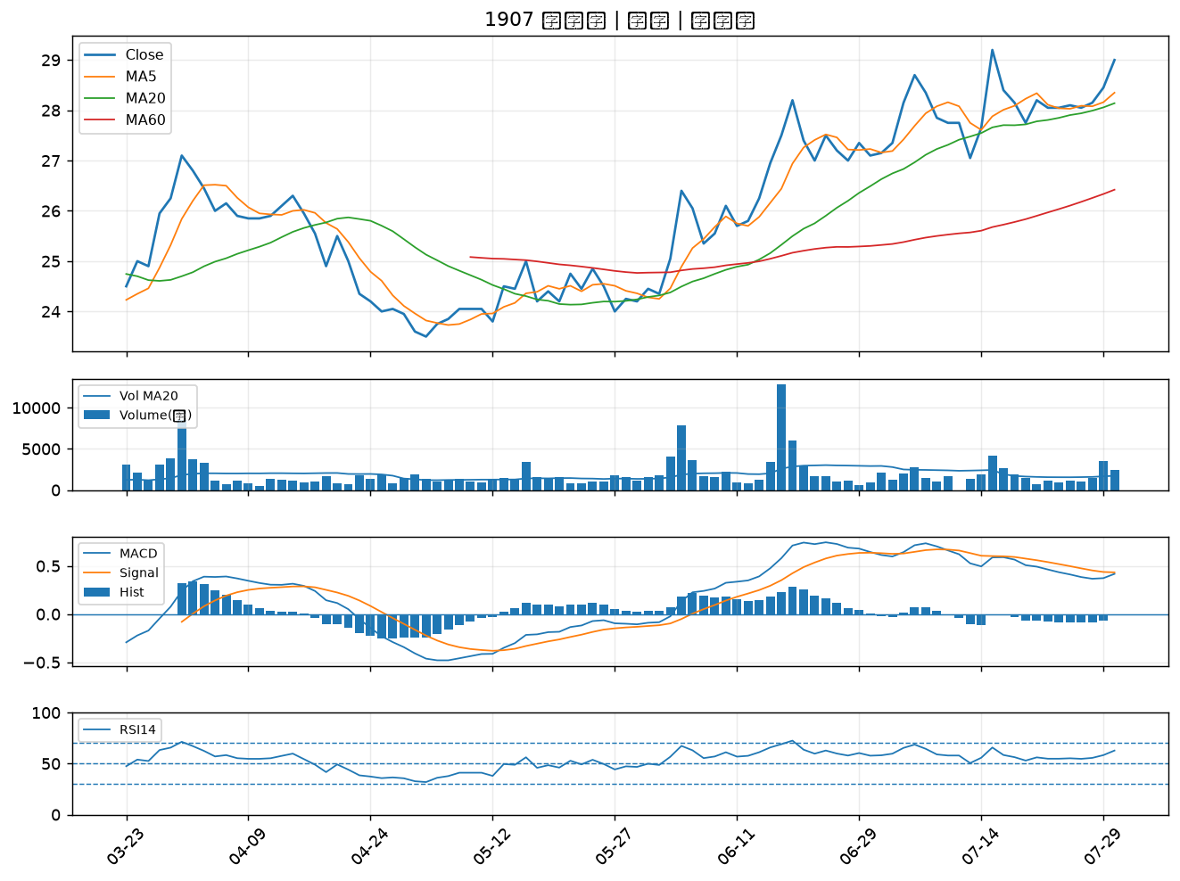

2540 愛山林｜B級
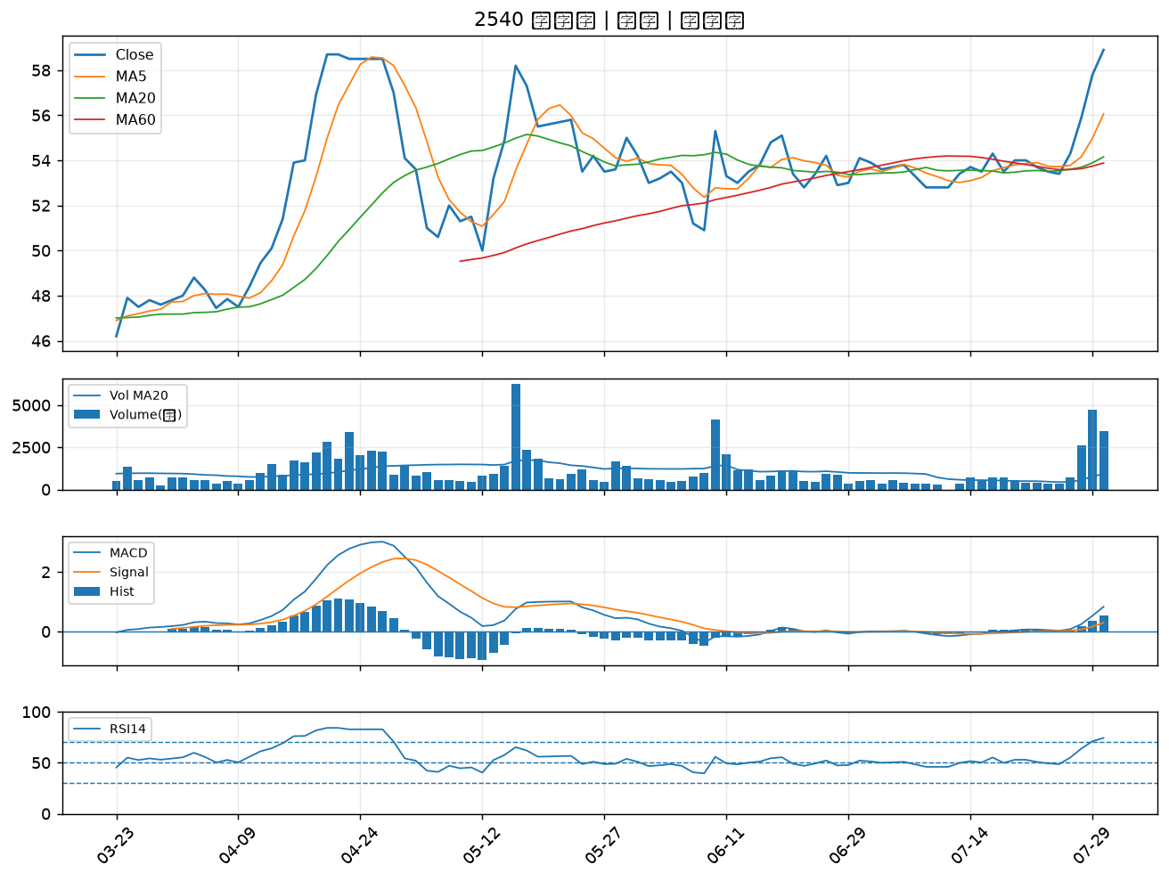

1526 日馳｜B級
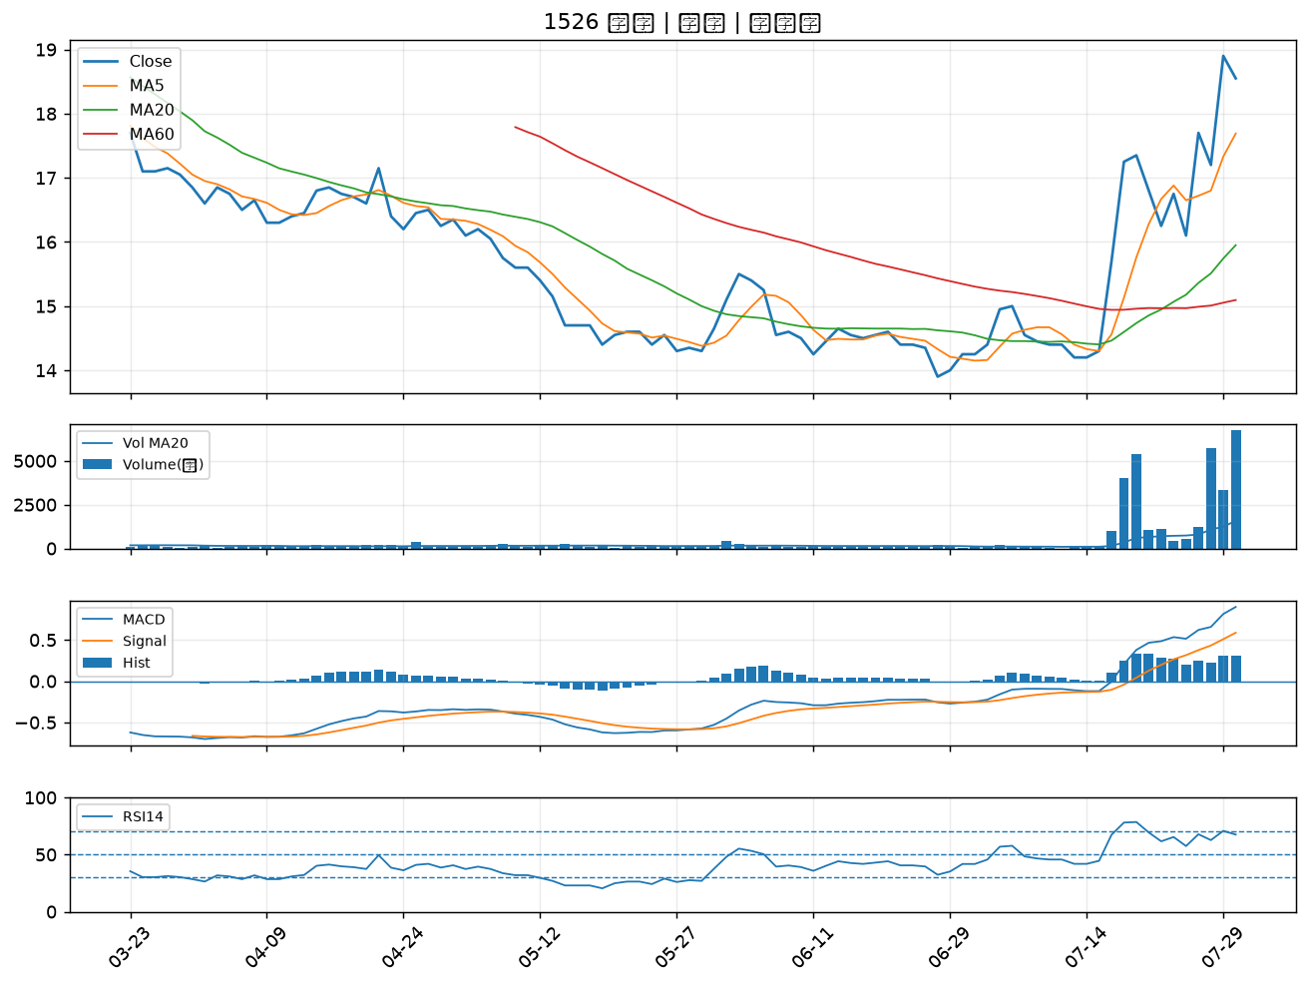

2027 大成鋼｜B級
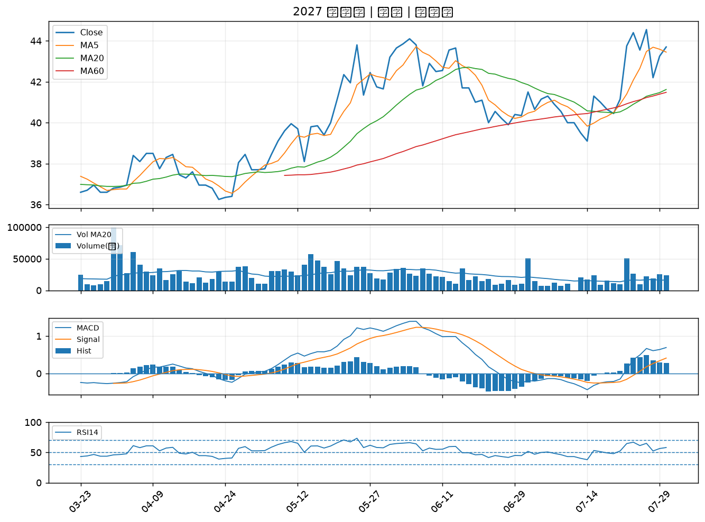

2845 遠東銀｜B級
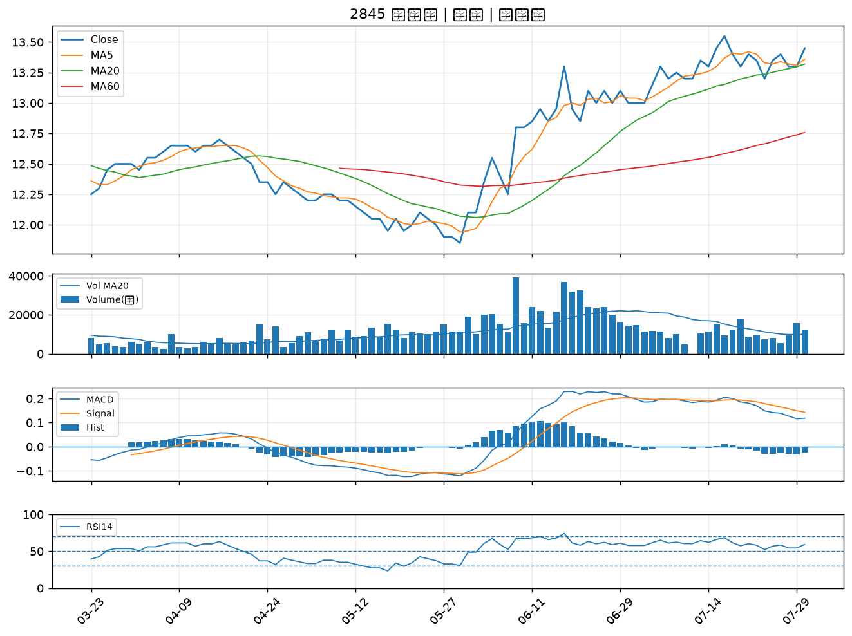

2903 遠百｜B級
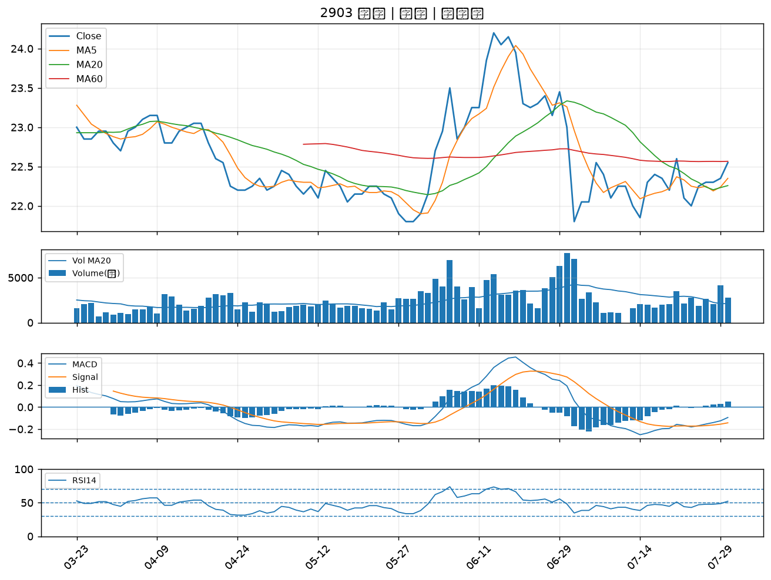

2646 星宇航空｜B級

